상품제안서
5단 캡슐 양우산 8k(UPF50+)UV암막코팅 | 상품코드: S38362

 |  |  |  |  |  |  | 02-713-8555 | www.synergygift.co.kr
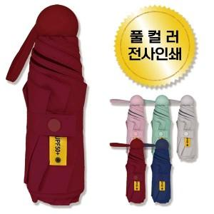

【상세/제작정보】 | <p><span style="font-size: 14pt;">* 인쇄가능한곳 - 우산커버 / 우산캡슐</span>&nbsp;</p>

【인쇄/포장옵션】 | 풀칼라 / 포장지포장

【공급단가】 | 수량 | 30~ | 100~ | 500~ | 1,000~ | 3,000~
*VAT별도 | 단가 | 8,970원 | 8,480원 | 8,070원 | 7,860원 | 7,720원

【상품 URL】 | https://www.synergygift.co.kr:443/src/goods_detail.php?gdno=38362

